Worksheet
 |  |  |  |  | 8 (812) 565 05 34 |  |  | sales@miniworks.ru
 |  |  |  |  | Москва |  |  | отдел продаж
 |  |  | Адрес |  |  |  |  | Режим работы
 |  |  | Москва, Лобненская улица, 21 с1 А |  |  |  |  | Пн – Пт: с 8:00 до 18:00
U40-40M8.D50x45
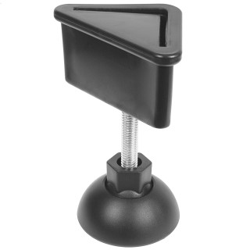 |  | 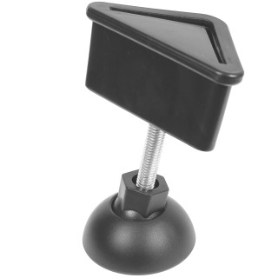 |  | 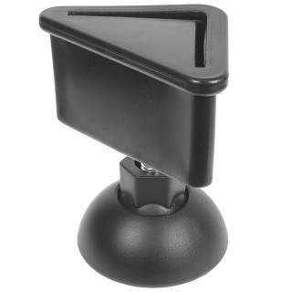 |  | 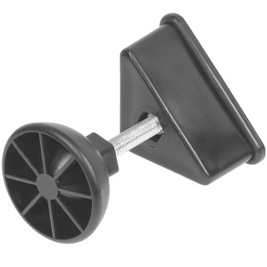 |  | 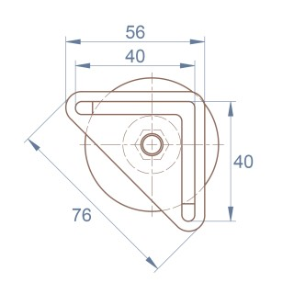 |  | 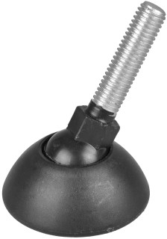
Артикул |  | Цвет |  | от 10000 | от 5000 | от 1000 | от 500 | от 100 | розница | Наличие на 16.09.2026
U40-40M8.D50x45 |  | черный |  | 53.39р. | 56.43р. | 62.42р. | 72.58р. | 82.65р. | 104.50р. | 9818
U40-40M8.D50x45B |  | белый |  | 53.39р. | 56.43р. | 62.42р. | 72.58р. | 82.65р. | 104.50р. | —
U40-40M8.D50x45G |  | серый |  | 53.39р. | 56.43р. | 62.42р. | 72.58р. | 82.65р. | 104.50р. | —
 | Все цены указаны в рублях и включают в себя НДС. Все цены указаны при условии 100% предоплаты и действительны в течение 5 дней. Все цены указаны при условии самовывоза продукции со склада в г. Москва (для иногородних клиентов доставка до склада ТК в г. Москва бесплатна). Все цены указаны за стандартный цвет для каждого вида изделия (изменение цвета на любой из предлагаемой палитры +20% к стоимости, изменение цвета на любой по системе RAL +50% к стоимости). О возможных сроках поставки заказного товара, необходимо уточнять заранее

